Golden Section
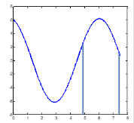
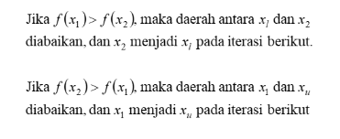
f(x) = 6cos(x) - 1,5sin(x)

a. Titik Maksimum dalam interval dgn Xl = 5 dan Xu = 7,5

Jawab A
 | iter | xl | f(xl) | x1 | f(x1) | x2 | f(x2) | xu | f(xu) | d | 1-R | Err
 | 0 | 5 | 3.1403595248 | 6.5450849719 | 5.4070253514 | 5.9549150281 | 6.1632178249 | 7.5 | 0.67281194185 | 1.5450849719 | 0.38196601125 | 16.035745659
 | 1 | 5 | 3.1403595248 | 5.9549150281 | 6.1632178249 | 5.5901699437 | 5.5742285322 | 6.5450849719 | 5.4070253514 | 0.95491502813 | 0.38196601125 | 10.5572809
 | 2 | 5.5901699437 | 5.5742285322 | 6.1803398875 | 6.122292738 | 5.9549150281 | 6.1632178249 | 6.5450849719 | 5.4070253514 | 0.59016994375 | 0.38196601125 | 6.1251098068
 | 3 | 5.5901699437 | 5.5742285322 | 5.9549150281 | 6.1632178249 | 5.8155948031 | 6.0320466743 | 6.1803398875 | 6.122292738 | 0.36474508438 | 0.38196601125 | 3.8762133024
 | 4 | 5.8155948031 | 6.0320466743 | 6.0410196625 | 6.1846339686 | 5.9549150281 | 6.1632178249 | 6.1803398875 | 6.122292738 | 0.22542485937 | 0.38196601125 | 2.3395837614
 | 5 | 5.9549150281 | 6.1632178249 | 6.0942352531 | 6.1749535222 | 6.0410196625 | 6.1846339686 | 6.1803398875 | 6.122292738 | 0.139320225 | 0.38196601125 | 1.4253327945
 | 6 | 5.9549150281 | 6.1632178249 | 6.0410196625 | 6.1846339686 | 6.0081306188 | 6.1818614294 | 6.0942352531 | 6.1749535222 | 0.086104634372 | 0.38196601125 | 0.88572626008
 | 7 | 6.0081306188 | 6.1818614294 | 6.0613462094 | 6.1830027571 | 6.0410196625 | 6.1846339686 | 6.0942352531 | 6.1749535222 | 0.053215590631 | 0.38196601125 | 0.54442868222

 |  |  |  | Nilai X maximum adalah di titik |  |  | 6.0613462094
 |  |  |  | dan Dengan nilai maximum |  |  | 6.1830027571

